記事利用許諾_見本
 | この申請書は、会社・団体が、『物流ニッポン』や『物流ニッポン 電子版』等に掲載された記事を
 | 複製することに対して、許諾するものです。ＦＡＸ、 Ｅメールで提出してください。

 | 株式会社 物流ニッポン新聞社 知的財産権担当係 行
 | （ＦＡＸ０３－３２２１－２３４８ Ｅ-mail：nippon@logistics.jp)
「記事利用許諾」申請書

申請日
物流ニッポン新聞社へ提出する日付を記載ください。

申請日 |  | 20ＸＸ |  |  |  |  | 年 | ＹＹ |  | 月 | ＭＭ |  | 日

会社名・団体名 |  | 株式会社 物流ニッポン新聞社

担当部署名 |  | 総務部 |  |  |  |  |  |  |  |  |  |  |  |  |  | 申し出者名 |  |  |  | ●● ●●

所在地 |  | 〒 |  | 107-0052
 |  | 東京都港区赤坂３－９－16

連絡先 |  | ＴＥＬ |  |  | 03 |  |  |  | （ | 6230 |  |  | ） | 8050 |  |  | ＦＡＸ | 03 |  |  | （ | 6230 | ） | 8051

 |  | E-ｍａｉｌ |  |  |  | nippon@logistics.jp

 |  | 新聞業
主な事業内容

 |  | 物流ニッポン 20ＹＹ年ＭＭ月ＤＤ日付●面 見出し『●●●●』
利用媒体名
利用方法
検討している記事は、すべて記載ください。
申請と異なる場合は、追加申請が必要です。

 |  | （題号と、記事の年月日・面数・見出しを必ず記載）
 |  | お客様への販促用パンフレットを作成し、そこに掲載する 自社ＨＰへ掲載する
利用方法
利用期間
最長で１年間となります。
１年以上ご希望の場合は、終了間近に追加申請が必要です。
期間が過ぎた記事は、削除をお願いします。

利用期間 |  | 20ＸＸ |  |  |  |  |  | 年 | ＹＹ |  |  | 月 | ＭＭ |  | 日から |  |  |  |  |  | ＊どちらかを選択

備考 |  |  | 本著作物を利用するに当たっては、事前にその具体的な利用態様(紙面・画面イメージ)
 |  |  | を提出する。
 |  |  | 利用記事は、編集や着色などをして使うことができない。
備考
紙面・画面イメージに、題号（物流ニッポン）・日付の記載とともに、申請以外の記事が掲載されていないか確認するため、データでのご提出をお願いします。
＜例＞利用イメージ見本シート
 |  |  | 利用許諾に当たり、個別に条件を付けることがある。
 |  |  | 利用料金は、前払い制とする。
 |  |  | 本著作物の掲載媒体を２部提出する。

 | 申請を許諾します。【許諾番号】 |  |  |  |  |  |  |  |  |  |  |  |  |  |  |  |  |  |  |  |  |  |  |  | 年 | 月 | 日

 |  |  |  |  |  |  |  |  |  |  |  |  |  | 様

 | 申請があった小社の著作物の使用を許諾します。
 | 利用料金は、①無償 ②有償 |  |  |  |  |  |  |  |  |  |  |  |  | 円（税別）です。請求書を送付しますので、近日中に納入ください。

 |  |  |  |  |  |  |  |  |  |  |  |  |  |  |  |  |  |  | 株式会社 物流ニッポン新聞社 |  |  |  |  |  |  |  | ㊞

利用イメージ見本
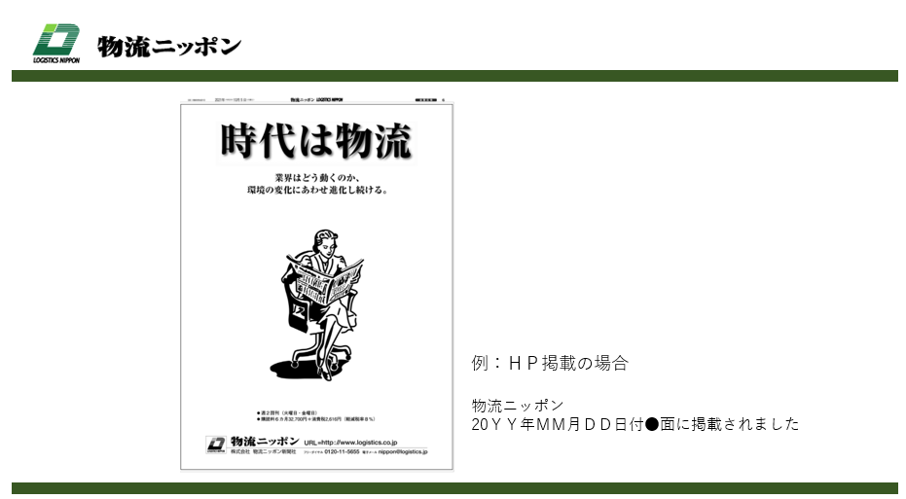
例：ＨＰ掲載の見本

対象記事のみ切り抜いたもの

物流ニッポン
20yy年mm月dd日付●面に掲載されました

題号（物流ニッポン）・日付の記載を、必ずお願いします。

